大纲
游戏愿景：
 | 让玩家体验虚拟现实世界的感觉。通过与现实结合的行动与努力，利用有限的资源争夺资源地盘，再利用这些资源提升自身实力，争夺更多地盘从而成为一方霸主

 | *游戏愿景即我们的目的，是要做出一款什么样游戏。游戏设计不能违背游戏愿景，所有的游戏分支设计包括原型都是为了为愿景做铺垫的，愿景就是游戏的灵魂，肉体是不能违背灵魂的。

基本结构：
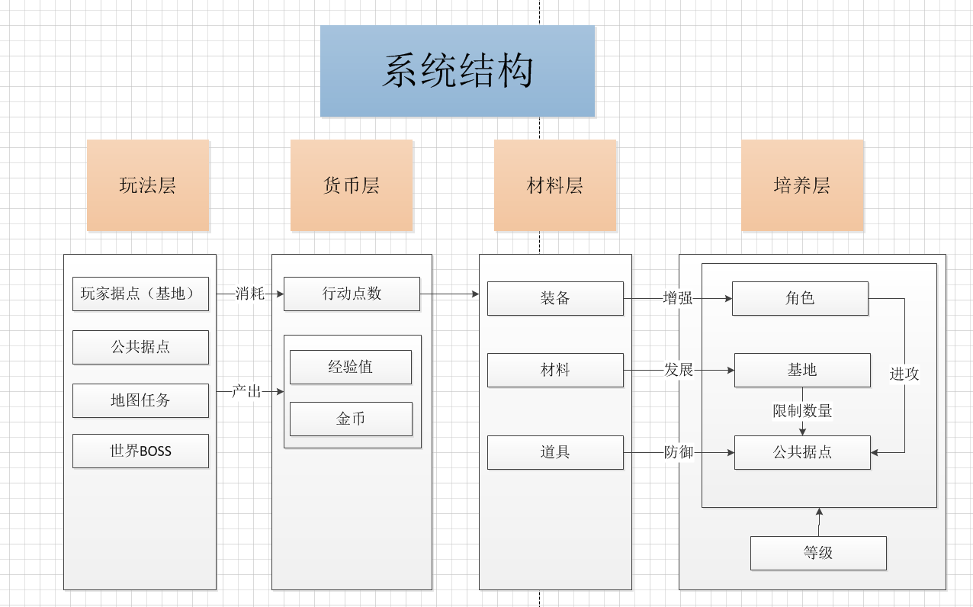

各游戏分支：

完成优先度
1 | 玩家基地： | 定位： | 单机玩法、能提升玩家综合实力
 |  | 概述： | 玩家在游戏里可以设置一个（多个）基地，基地相当于你的家
 |  | 要点： | 基地里面有多种设施，消耗金币和材料可以升级设施，给玩家带来各方面能力上的提升，或解锁更多的功能
 |  |  | 基地的另一个功能是填充游戏空余时间，基地的可以设置一些设施，让玩家呆在家里也能玩游戏获得部分资源。例如健身房，玩家隔一段时间可以点击，获取部分体力、经验等

2 | 公共据点： | 定位： | 主要社交互动玩法、与基地据点建设相关
 |  | 概述： | 公共据点是大地图上的物体，一般都是地区里的大型或标志性建筑物，如：天河体育中心、广州塔、天河城等等
 |  | 要点： | 玩家移动到公共据点附近，可以攻击该公共据点，获取资源
 |  |  | 公共据点开始时都是中立的，玩家可以在中立据点投资入股，不断消耗金币，成为该公共据点的一名成员，周期性的获取资源（金币换材料）
 |  |  | 投资数达到50%以上则成为该据点持有者，据点名称里添加该玩家名字，提高玩家成就感，如：天河城（王师傅）
 |  |  | 根据公共据点类型的不同，产出资源也不同，需要做好产出消耗平衡。

1 | 地图任务： | 定位： | 单机玩法、获取大量经验和资源
 |  | 概述： | 根据当前位置和据点位置，系统自动刷出对应的任务，玩家完成任务获得奖励。
 |  | 要点： | 任务的作用是给玩家一个目标，引导玩家进行游戏
 |  |  | 策划要想好任务AI的生成方案，做到合理的任务生成与分配
 |  |  | 任务可分为几个类型，移动到某个地点、进攻某公共据点、升级基地某设施、使用一次某某道具等等，要做到覆盖面广，任务分配时能适应不同人群，让玩家能轻松完成其中几种。
 |  |  | 任务刷新、重置等扩展也要在策划案里考虑

3 | 世界BOSS： | 定位： | 社交互动玩法、与角色成长相关
 |  | 概述： | 地图中周期性刷出世界BOSS，需要多名玩家合力，在限定时间内击杀
 |  | 要点： | 移动到BOSS附近才能攻击（脑洞：氪金道具增加攻击距离），攻击后会产生攻击CD，解锁后根据伤害分发奖励
 |  |  | BOSS刷新具有一定随机性，但会在相对繁华和的地区和合适的时间刷出。
 |  |  | BOSS实力要有动态的增长规则，根据现实情况确定数值
 |  |  | BOSS会掉落大量的普通资源和特有的BOSS资源，这些是区别于一般游戏玩法的BOSS战特色。BOSS战要达到玩家哄抢的目的，而不是可有可无的存在
 |  |  | 据点资源主要用于提升基地、据点；而特有的BOSS资源主要和角色的提升挂钩（掉落装备）。分工明确

1 | 行动点数： | 获取： | 1、按时间恢复（速率可以考虑和基地等级挂钩）
 |  |  | 2、区域内移动获得
 |  |  | 3、任务奖励

 |  | 消耗： | 1、基地内的单机玩法行为
 |  |  | 2、公共据点操作
 |  |  | 3、攻击boss

1
 | 经验值： | 任何消耗行动点数的行为都会奖励经验值

 | 金币： | 游戏里最基础的资源，角色、基地的培养都需要金币。另外金币的的一大用途是用于占领公共据点。
 |  | 钱不是万能，但没钱万万不能，消耗钱可以使你变得更强，更强的实力又会令你赚得更多的钱

2 | 装备： | 增强角色能力，高级装备主要通过boss战产生

 | 材料： | 主要通过攻击公共设施获得，用于基地据点的强化升级

 | 道具： | 这里的道具主要指防御性道具，用于放置在公共据点中，防御其他玩家攻击，减少损失

2 | 角色： | 角色设定与核心战斗密切相关
 |  | 角色的培养分为2部分：
 |  |  | 1、通过基地设施强化自身属性、技能等
 |  |  | 2、通过BOSS战等获得装备增强属性、技能

 |  | 属性： | 角色属性至少应该包括攻击力和防御力，视战斗系统而定
 |  | 技能： | 视战斗系统而定

